问题
 |  | 课后小练习

任务：
 | 根据“数据表”中的成绩计算下方问题，结果如右图所示。

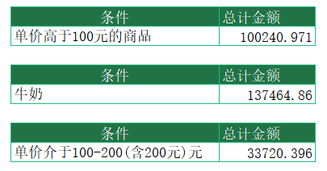
 | 条件 使用年限 |  | 总计金额
 | 单价高于100元的商品

 | 条件 使用年限 |  | 总计金额
 | 牛奶

 | 条件 使用年限 |  | 总计金额
 | 单价介于100-200(含200元)元

